Лист1
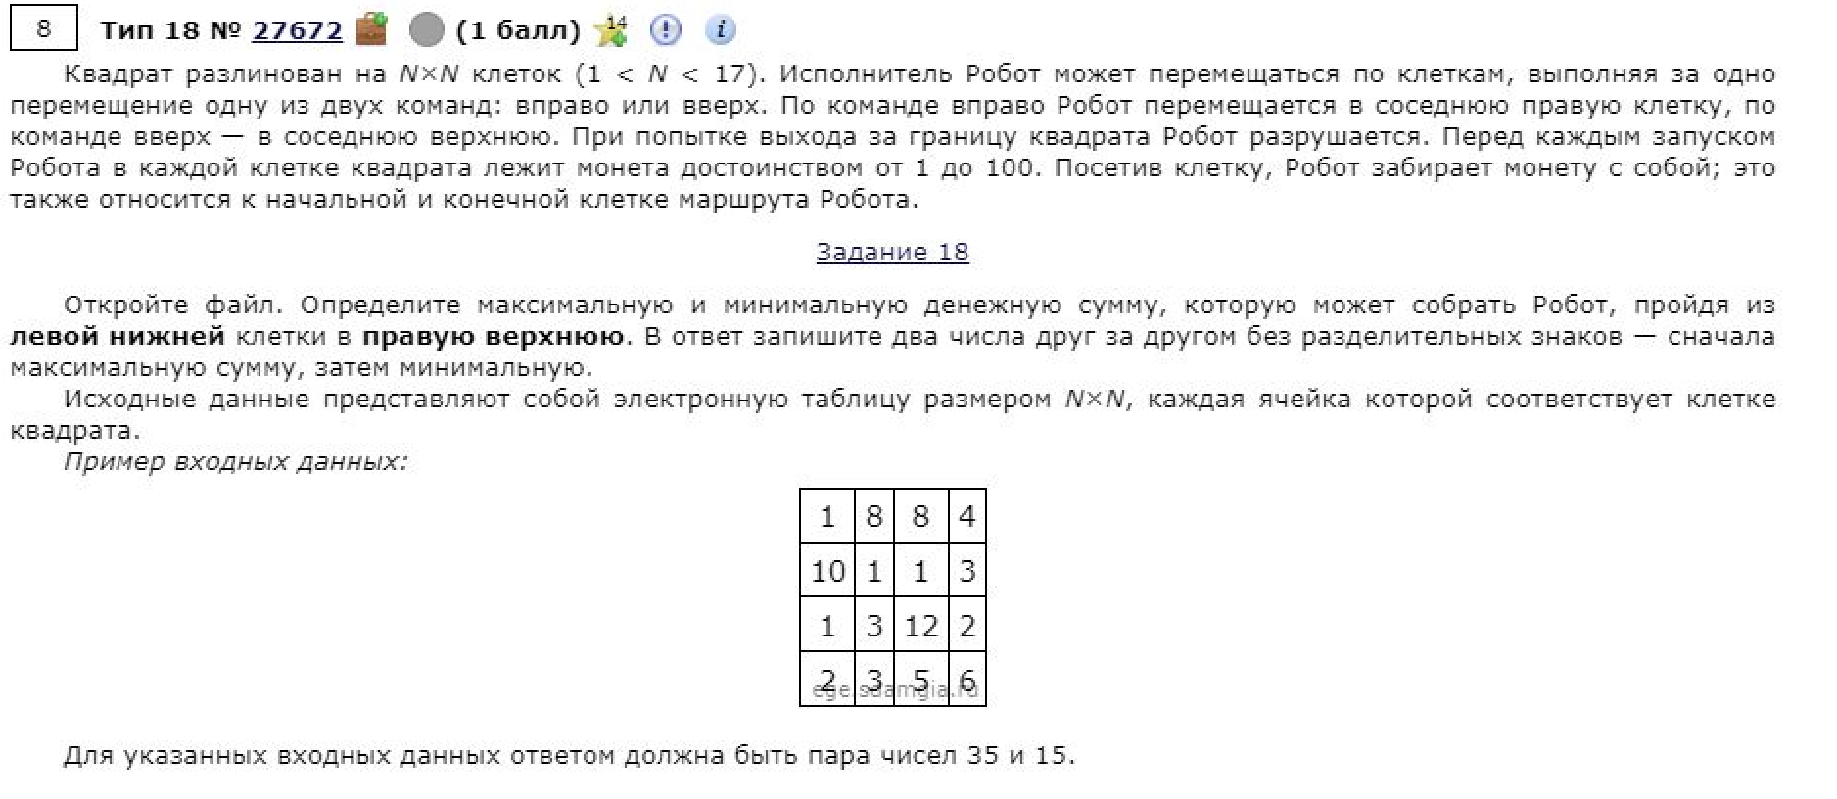
71 | 81 | 6 | 50 | 44 | 16 | 22 | 10 | 83 | 1
20 | 39 | 80 | 95 | 60 | 59 | 95 | 76 | 17 | 27
43 | 7 | 25 | 70 | 52 | 36 | 23 | 47 | 69 | 35
66 | 44 | 55 | 77 | 18 | 13 | 75 | 66 | 98 | 94
92 | 44 | 45 | 54 | 34 | 45 | 5 | 16 | 4 | 40
2 | 68 | 34 | 50 | 65 | 49 | 86 | 75 | 91 | 28
1 | 28 | 84 | 18 | 51 | 23 | 44 | 79 | 84 | 36
30 | 71 | 77 | 73 | 15 | 52 | 94 | 28 | 82 | 39
59 | 52 | 27 | 25 | 24 | 56 | 3 | 87 | 84 | 46
67 | 4 | 79 | 8 | 39 | 47 | 31 | 18 | 65 | 74

451 | 442 | 433 | 483 | 527 | 506 | 528 | 538 | 621 | 604
380 | 361 | 427 | 512 | 494 | 490 | 549 | 577 | 587 | 603
360 | 322 | 347 | 417 | 434 | 431 | 454 | 501 | 570 | 576
317 | 315 | 361 | 437 | 382 | 395 | 462 | 469 | 505 | 541
251 | 271 | 306 | 360 | 364 | 382 | 387 | 403 | 407 | 447
159 | 227 | 261 | 311 | 330 | 337 | 418 | 486 | 577 | 558
157 | 185 | 269 | 266 | 265 | 288 | 332 | 411 | 495 | 530
156 | 194 | 227 | 248 | 214 | 266 | 352 | 373 | 455 | 494
126 | 123 | 150 | 175 | 199 | 255 | 258 | 345 | 429 | 475
67 | 71 | 150 | 158 | 197 | 244 | 275 | 293 | 358 | 432 | 1181

 |  |  |  |  |  |  |  |  |  | 604

